projetos S e L (VPL) (AULA)
1. Projetos independentes: se o VPL for superior a zero, aceite o projeto.
2. Projetos mutuamente exclusivos: aceite o projeto com o VPL positivo mais alto. Caso nenhum projeto tenha VPL positivo, rejeite todos.
Ano | Fluxo de Caixa
 | Projeto S | Projeto L
0 | -10,000 | -10,000
1 | 5,300 | 1,900
2 | 4,300 | 2,700
3 | 1,874 | 2,345
4 | 1,500 | 7,800
taxa | 10% | 10%
PELA REGRA DO VPL Se S e L forem independentes: Aceita-se ambos (S e L)
Se S e L forem mutuamente exclusivos: Aceita-se o projeto L.
VPL

projetos S e L VPL E TIR (AULA)
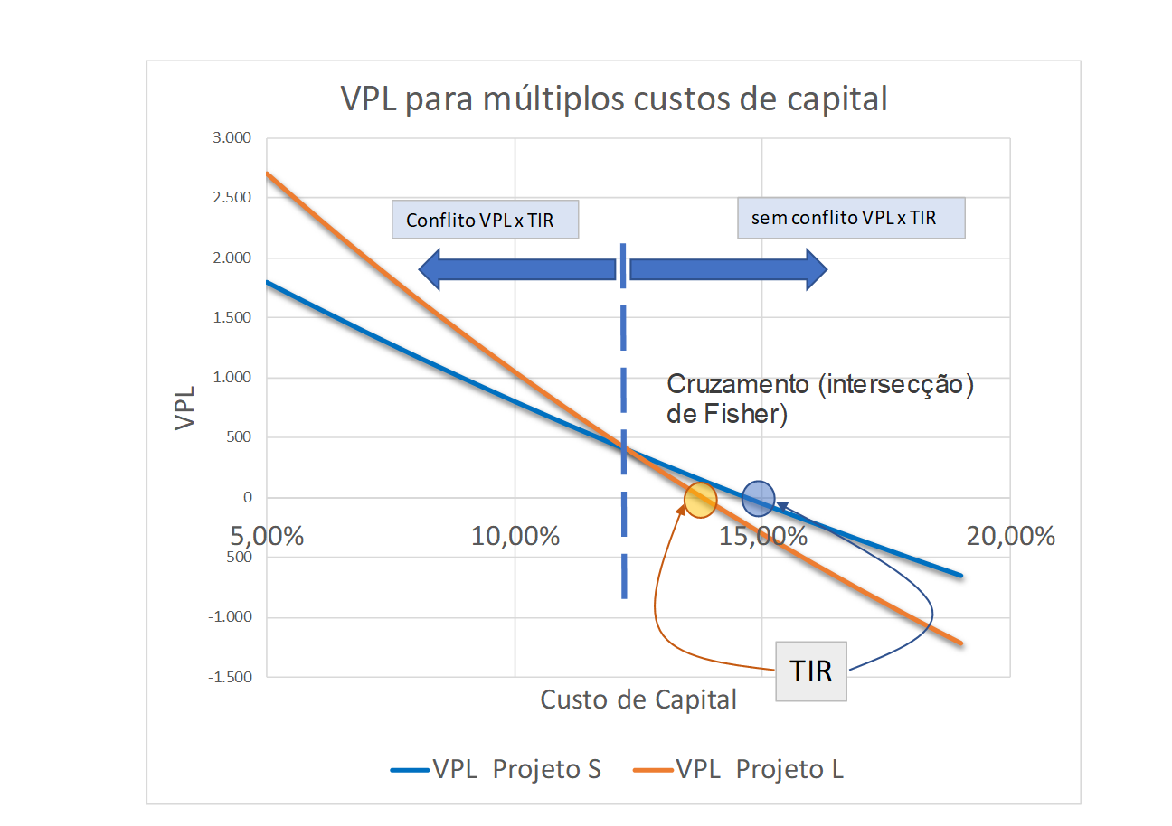
PELA REGRA DO VPL Se S e L forem independentes: Aceita-se ambos (S e L)
Se S e L forem mutuamente exclusivos: Aceita-se o projeto L.
Ano | Fluxo de Caixa
 | Projeto S | Projeto L
0 | -10,000 | -10,000
1 | 5,300 | 1,900
2 | 4,300 | 2,700
3 | 1,874 | 2,345
Pela regra da TIR.... o que escolher? Se S e L forem independentes: Aceita-se ambos (S e L)
Se S e L forem mutuamente exclusivos: Aceita-se ambos S.
4 | 1,500 | 7,800
taxa | 10% | 10%
VPL | R$804.38 | R$1,048.02
TIR

VPL para múltiplos custos de capital
CUSTO DE CAPITAL | VPL
 | Projeto S | Projeto L
5.00% | 1,801 | 2,701
6.00% | 1,589 | 2,343
7.00% | 1,383 | 1,999
8.00% | 1,184 | 1,669
9.00% | 991 | 1,352
10.00% | 804 | 1,048
11.00% | 623 | 756
12.00% | 447 | 475
13.00% | 277 | 205
14.00% | 111 | -55
15.00% | -50 | -305
16.00% | -206 | -545
17.00% | -358 | -777
18.00% | -506 | -1,000
19.00% | -650 | -1,216

Cruzamento (intersecção) de Fisher)
Conflito VPL x TIR
sem conflito VPL x TIR
TIR

projetos S e L VPL E TIR
PELA REGRA DO VPL Se S e L forem independentes: Aceita-se ambos (S e L)
Se S e L forem mutuamente exclusivos: Aceita-se o projeto L.
Ano | Fluxo de Caixa
 | Projeto S | Projeto L
0 | -10,000 | -10,000
1 | 5,300 | 1,900
2 | 4,300 | 2,700
3 | 1,874 | 2,345
Pela regra da TIR.... o que escolher? Se S e L forem independentes: Aceita-se ambos (S e L)
Se S e L forem mutuamente exclusivos: Aceita-se ambos S.
4 | 1,500 | 7,800
taxa | 10% | 10%
VPL | R$804.38 | R$1,048.02
TIR | 14.7% | 13.8%

VPL para múltiplos custos de capital
CUSTO DE CAPITAL | VPL
 | Projeto S | Projeto L
5.00% | 1,801 | 2,701
6.00% | 1,589 | 2,343
7.00% | 1,383 | 1,999
8.00% | 1,184 | 1,669
9.00% | 991 | 1,352
10.00% | 804 | 1,048
11.00% | 623 | 756
12.00% | 447 | 475
13.00% | 277 | 205
14.00% | 111 | -55
15.00% | -50 | -305
16.00% | -206 | -545
17.00% | -358 | -777
18.00% | -506 | -1,000
19.00% | -650 | -1,216

Cruzamento (intersecção) de Fisher)
Conflito VPL x TIR
sem conflito VPL x TIR
TIR

projetos S e L (VPL)
1. Projetos independentes: se o VPL for superior a zero, aceite o projeto.
2. Projetos mutuamente exclusivos: aceite o projeto com o VPL positivo mais alto. Caso nenhum projeto tenha VPL positivo, rejeite todos.
Ano | Fluxo de Caixa
 | Projeto S | Projeto L
0 | -10,000 | -10,000
1 | 5,300 | 1,900
2 | 4,300 | 2,700
3 | 1,874 | 2,345
4 | 1,500 | 7,800
taxa | 10% | 10%
PELA REGRA DO VPL Se S e L forem independentes: Aceita-se ambos (S e L)
Se S e L forem mutuamente exclusivos: Aceita-se o projeto L.
VPL | R$804.38 | R$1,048.02

MTIR projeto xpto
Qual o VPL, a TIR e a MTIR do projeto XPTO?
Ano | Projeto XPTO | Para T0 | Para T8
0 | -10,000 |  |  | Captação | 10.0%
1 | -3,000 |  |  | Aplicação | 8.0%
2 | 2,500
3 | 3,500 |  |  | VPL
4 | 4,500 |  |  | TIR
5 | -1,800 |  |  | MTIR
6 | 8,000
7 | 4,000
8 | 500
 | Total
 | Taxa

Qual o VPL, a TIR e a MTIR do projeto XPTO?
Ano | Projeto XPTO | Para T0 | Para T8 | taxa
0 | -10,000 | -10,000 |  | Captação | 10.0%
1 | -3,000 | -2,727 |  | Aplicação | 8.0%
2 | 2,500 |  | 3,967
3 | 3,500 |  | 5,143 | VPL | 726
4 | 4,500 |  | 6,122 | TIR | 11.403%
5 | -1,800 | -1,118 |  | MTIR | 9.863%
6 | 8,000 |  | 9,331
7 | 4,000 |  | 4,320
8 | 500 |  | 500
 | Total | -13,845 | 29,383
 | Taxa | 9.863%

MTIR Projeto S aula
$${FC}_{1}$$
$${FC}_{2}$$
$${FC}_{3}$$
$${FC}_{4}$$
$${FC}_{0}$$
15.823
7.054
5.203
2.061
1.500
10.000
$${FC}_{f}$$
$${FC}_{0}$$
$$taxa\left(4;0;−10000;15823\right)=12,16\%$$
15.823
10.000
Ano | 0 | 1 | 2 | 3 | 4
Projeto S | -10,000 | 5,300 | 4,300 | 1,874 | 1,500
 |  |  |  |  | 2,061
 |  |  |  |  | 5,203
Valor presente |  |  |  |  | 7,054
$${FC}_{1}$$
$${FC}_{2}$$
$${FC}_{3}$$
$${FC}_{4}$$
$${FC}_{0}$$
10.000
do FC negativo | -10,000 |  | Valor Terminal (TV) |  | 15,823
Função Taxa excel: Taxa (4;0;-10.000; 15.823) |  |  |  | = MTIR | 12.16%
Função MTIR excel: MTIR(valores, taxa_financ, taxa_reinvest) |  |  |  |  | 12.16%

Taxa de Captação | 10.0%
Taxa de Aplicação | 10.0%

E se a taxa de captação e de aplicação fosse diferente?

Taxa de Captação | 10.0%
Taxa de Aplicação | 8.0% |  | MTIR= | 11.06%

MTIR Projeto S
Ano | 0 | 1 | 2 | 3 | 4
Projeto S | -10,000 | 5,300 | 4,300 | 1,874 | 1,500

Valor presente
do FC negativo |  |  | Valor Terminal (TV)
Função Taxa excel: Taxa |  |  |  | = MTIR
Função MTIR excel: MTIR(valores, taxa_financ, taxa_reinvest)

Taxa de Captação | 10.0%
Taxa de Aplicação | 10.0%

E se a taxa de captação e de aplicação fosse diferente?

Taxa de Captação | 10.0%
Taxa de Aplicação | 8.0% |  | MTIR=

$${FC}_{1}$$
$${FC}_{2}$$
$${FC}_{3}$$
$${FC}_{4}$$
$${FC}_{0}$$
15.819
7.054
5.203
2.061
1.500
10.000
$${FC}_{f}$$
$${FC}_{0}$$
$$taxa\left(4;0;−10000;15819\right)=12,15\%$$
15.819
10.000
Ano | 0 | 1 | 2 | 3 | 4
Projeto S | -10,000 | 5,300 | 4,300 | 1,874 | 1,500
 |  |  |  |  | 2,061
 |  |  |  |  | 5,203
Valor presente |  |  |  |  | 7,054
do FC negativo | -10,000 |  | Valor Terminal (TV) |  | 15,819
Função Taxa excel: Taxa (4;0;-10.000; 15.819) |  |  |  | = MTIR | 12.15%
Função MTIR excel: MTIR(valores, taxa_financ, taxa_reinvest) |  |  |  |  | 12.15%

Taxa de Captação | 10.0%
Taxa de Aplicação | 10.0%

E se a taxa de captação e de aplicação fosse diferente?

Taxa de Captação | 10.0%
Taxa de Aplicação | 8.0% |  | MTIR= | 11.06%

INTERSECÇÃO DE FISHER
VPL para múltiplos custos de capital
Ano | Fluxo de Caixa
 | Projeto S | Projeto L | Diferença
0 | -10,000 | -10,000 | 0
1 | 5,300 | 1,900 | 3,400
2 | 4,300 | 2,700 | 1,600
3 | 1,874 | 2,345 | -471
4 | 1,500 | 7,800 | -6,300
taxa | 10% | 10%
VPL | R$804.38 | R$1,048.02
TIR | 14.69% | 13.79% | 12.27%

12,27%

CUSTO DE CAPITAL | VPL
 | Projeto S | Projeto L
5.00% | 1,801 | 2,701
6.00% | 1,589 | 2,343
7.00% | 1,383 | 1,999
8.00% | 1,184 | 1,669
9.00% | 991 | 1,352
10.00% | 804 | 1,048
11.00% | 623 | 756
12.00% | 447 | 475
13.00% | 277 | 205
14.00% | 111 | -55
15.00% | -50 | -305
16.00% | -206 | -545
17.00% | -358 | -777
18.00% | -506 | -1,000
19.00% | -650 | -1,216

pay back
400
1.474
2
3
1
x
$$\left\{\begin{aligned}1.474+400 → 1 \\ 400 → x\end{aligned}\right.$$
Ano | Fluxo de caixa do Projeto S | Fluxo de caixa acumulado | cálculo intermediário para retorno do investimento
0 | -10,000 | -10,000 | -
1 | 5,300 | -4,700 | -
2 | 4,300 | -400 | -
3 | 1,874 | 1,474 | 2+$400/$1874=2,21 anos
4 | 1,500 | 2,974
taxa | 10%

interpolação

Ano | Fluxo de caixa do Projeto S | Fluxo de caixa descontado | Fluxo de caixa descontado acumulado | cálculo do retorno do investimento descontado
0 | -10,000 | -10,000 | -10,000 | -
1 | 5,300 | 4,818 | -5,182 | -
2 | 4,300 | 3,554 | -1,628 | -
3 | 1,874 | 1,408 | -220 | -
4 | 1,500 | 1,025 | 804 | 3+$220/$1025=3,21

custo anual equivalente
A máquina A custa $ 80.000, tem uma vida útil de dois anos e gera custos anuais de manutenção de $ 4.000. Acredita-se que seu valor será nulo depois de dois anos de operação. A máquina B custa $ 120.000, tem uma vida útil de quatro anos e seus custos anuais de manutenção são de $ 3.000. Também terá valor nulo ao fim de quatro anos. A máquina B é 50% mais cara que a máquina A, mas sua vida útil é duas vezes mais longa e seus custos anuais de manutenção são mais baixos. Espera-se que as duas máquinas gerem os mesmos fluxos de caixa anuais. Os executivos da empresa querem descobrir qual das máquinas a empresa deve adquirir. Suponha que o custo apropriado de capital aplicável a esse tipo de análise de custos seja igual a 10%.
Qual máquina comprar? | Máquina
 | A | B
Custo de Aquisição | 80,000 | 120,000
Vida útil | 2 | 4
Gasto de manutenção | 4,000 | 3,000
Valor Residual | 0 | 0

Custo de Capital | 10.0%

 | Fluxos de Caixa
 | Agora | Final do Ano 1 | Final do Ano 2 | Final do Ano 3 | Final do Ano 4
Máquina A Aquisição | -80,000 |  | -80,000
Máquina A Manutenção |  | -4,000 | -4,000 | -4,000 | -4,000
Total | -80,000 | -4,000 | -84,000 | -4,000 | -4,000
Valor Presente | R$158,795
 | -R$158,795.16
Máquina B Aquisição | -120,000
Máquina B Manutenção |  | -3,000 | -3,000 | -3,000 | -3,000
Total | -120,000 | -3,000 | -3,000 | -3,000 | -3,000
Valor Presente | R$129,510
 | -R$129,509.60

Custo anual equivalente

 | Fluxos de Caixa no final do ano:
 | 0 (Agora) | 1 | 2 | 3 | 4
Máquina A Aquisição | -80,000
Máquina A Manutenção |  | -4,000 | -4,000
Total | -80,000 | -4,000 | -4,000
Valor Presente | R$86,942
Custo Anual Equivalente | R$45,541

Máquina B Aquisição | -120,000
Máquina B Manutenção |  | -3,000 | -3,000 | -3,000 | -3,000
Total | -120,000 | -3,000 | -3,000 | -3,000 | -3,000
Valor Presente | R$129,510
Custo Anual Equivalente | R$37,142

Custo de Capital | 10.0%

vida útil x vida econômica
Valor Residual é o valor pelo qual o bem pode ser vendido antes do final da vida econômica.
A vida física do bem é de 5 anos mas pode sersubstituído (vendido) a qualquer momento pelo valor residual indicado.
Essa análise maximiza o do projeto e consequentemente a riqueza dos proprietários
Projeto XPTO2
Ano | Fluxo de caixa operacional | Valor Residual
0 | -40,000
1 | 12,000 | 30,000
2 | 15,000 | 27,000
3 | 19,000 | 16,000
4 | 13,000 | 7,000
5 | 7,000 | 0
 |  |  | 10,714
Custo de Capital | 12%

Tempo de vida do projeto | custo inicial | VP dos fluxos de caixa do projeto | VP do Valor residual | Total | valor anual equivalente
1 ano | -40,000 | 10,714 | 26,786 | -2,500 | -2,500
2 anos | -40,000 | 22,672 | 21,524 | 4,196 | 2,217
3 anos | -40,000 | 36,196 | 11,388 | 7,585 | 2,819
4 anos | -40,000 | 44,458 | 4,449 | 8,906 | 2,618
5 anos | -40,000 | 48,430 | 0 | 8,430 | 2,088

